Carte 1
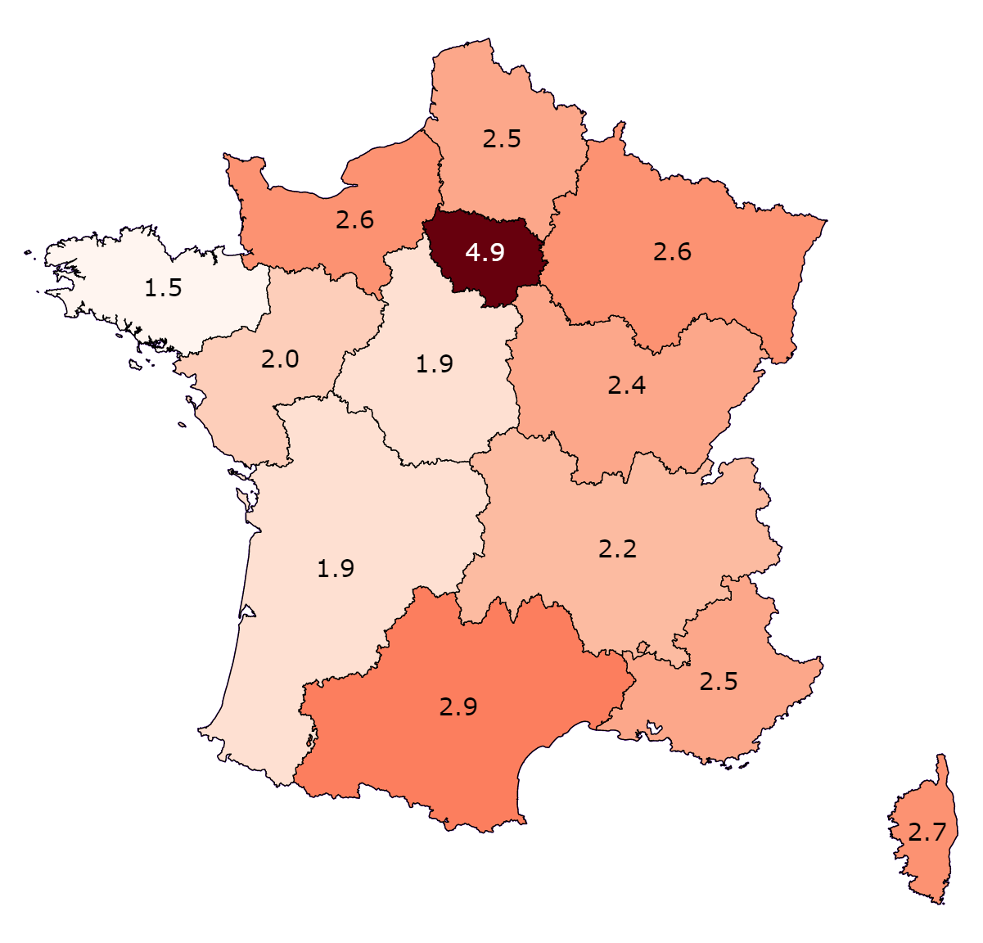
Carte 1 : Taux de recours à l'activité partielle en juillet 2021 par région (en %)
 | Région | Code Insee | Taux de recours à l’activité partielle
 | Île-de-France | 11 | 4.9%
 | Centre-Val de Loire | 24 | 1.9%
 | Bourgogne-Franche-Comté | 27 | 2.4%
 | Normandie | 28 | 2.6%
 | Hauts-de-France | 32 | 2.5%
 | Grand Est | 44 | 2.6%
 | Pays de la Loire | 52 | 2.0%
 | Bretagne | 53 | 1.5%
 | Nouvelle-Aquitaine | 75 | 1.9%
 | Occitanie | 76 | 2.9%
 | Auvergne-Rhône-Alpes | 84 | 2.2%
 | Provence-Alpes-Côte d'Azur | 93 | 2.5%
 | Corse | 94 | 2.7%

 | Total |  | 3.0%
 | Total hors Ile-de-France |  | 2.3%

Lecture : en juillet 2021, 4,9 % des salariés d’Île-de-France sont placés en activité partielle.
Champ : contrats en cours dans le secteur privé hors agriculture ; France métropolitaine.
Source : DSN pour les salariés en activité partielle, Urssaf caisse nationale pour les données d’emploi ; calculs Dares.

Graphique 1
Graphique 1 : Taux de recours à l’activité partielle par secteur d’activité en juillet 2021
En %
 | Secteur | Code A17 | Recours en Île-de-France | Recours en France métropolitaine
 | Industries extractives, énergie, eau, gestion des déchets et dépollution | DE | 0% | 0%
 | Activités financières et d'assurance | KZ | 1% | 1%
 | Construction | FZ | 1% | 0%
 | Administration publique, enseignement, santé humaine et action sociale | OQ | 1% | 0%
 | Activités immobilières | LZ | 1% | 1%
 | Information et communication | JZ | 1% | 1%
 | Commerce, réparation d'automobiles et de motocycles | GZ | 3% | 1%
 | Activités scientifiques et techniques ; services administratifs et de soutien | MN | 4% | 3%
 | Autres activités de services | RU | 4% | 3%
 | Industrie | C1 à C5 | 11% | 6%
 | Transports et entreposage | HZ | 11% | 5%
 | Hébergement et restauration | IZ | 22% | 14%

Note : les autres activités de services regroupent les arts, spectacles et activités récréatives, la réparation d’appareils électroménagers, etc. ; les activités scientifiques et techniques recouvrent les activités juridiques et comptables, les activités d’architecture et d’ingénierie, les activités des agences de voyage, etc.
Lecture : en juillet 2021, en Île-de-France, 22 % des salariés du secteur de l’hébergement-restauration sont placés en activité partielle, contre 14 % en France métropolitaine.
Champ : contrats en cours dans le secteur privé hors agriculture ; France métropolitaine.
Source : DSN pour les salariés en activité partielle, Urssaf caisse nationale pour les données d’emploi ; calculs Dares.

Graphique 2
Graphique 2 : Décomposition de l’écart du taux de recours à l’activité partielle entre l’Île-de-France et la moyenne nationale en juillet 2021
En %
 | Secteur | Effet de composition sectorielle | Effet régional spécifique
 | Hébergement et restauration | 0% | 28%
 | Transports et entreposage | 18% | 4%
 | Industrie | 6% | 11%
 | Activités scientifiques et techniques ; services administratifs et de soutien | 3% | 11%
 | Commerce, réparation d'automobiles et de motocycles | 2% | 7%
 | Autres activités de services | 1% | 3%
 | Autres secteurs | 2% | 4%

 | Total | 33% | 67%

Lecture : en juillet 2021, 22 % de l'écart de recours à l'activité partielle entre l'Île-de-France et la moyenne nationale est dû au secteur des transports et entreposage. L'effet de composition de l'emploi de ce secteur explique 18 % de l'écart de recours et l'effet régional spécifique 4 %.
Champ : contrats en cours dans le secteur privé hors agriculture ; France métropolitaine.
Source : DSN pour les salariés en activité partielle, Urssaf caisse nationale pour les données d’emploi ; calculs Dares.

Graphique 3 complémentaire
Graphique 3 complémentaire : Taux de recours à l’activité partielle par région entre mars 2020 et juillet 2021

Lecture : en mars 2020, en Île-de-France, 34 % des salariés du privé sont placés en activité partielle.
Champ : contrats en cours dans le secteur privé hors agriculture ; France métropolitaine.
Source : DSN pour les salariés en activité partielle, Urssaf caisse nationale pour les données d’emploi ; calculs Dares.
* Données administratives uniquement

Taux de recours à l'activité partielle | mars-20* | avril-20* | mai-20* | juin-20* | juil-20* | août-20* | sept-20* | oct-20* | nov-20* | déc-20* | Jan-21 | Feb-21 | Mar-21 | Apr-21 | May-21 | Jun-21 | Jul-21
Île-de-France | 31% | 42% | 37% | 20% | 13% | 9% | 9% | 11% | 18% | 14% | 12% | 12% | 13% | 14% | 12% | 8% | 5%
Centre Val de Loire | 33% | 40% | 32% | 13% | 7% | 4% | 4% | 6% | 12% | 9% | 8% | 8% | 7% | 11% | 8% | 4% | 2%
Bourgogne-Franche-Comté | 36% | 44% | 35% | 15% | 8% | 4% | 5% | 6% | 12% | 10% | 8% | 8% | 8% | 11% | 9% | 5% | 2%
Normandie | 34% | 41% | 33% | 12% | 6% | 3% | 4% | 6% | 15% | 9% | 8% | 8% | 9% | 12% | 9% | 5% | 3%
Hauts-de-France | 34% | 42% | 33% | 14% | 8% | 4% | 4% | 7% | 13% | 9% | 8% | 8% | 9% | 11% | 8% | 5% | 2%
Grand Est | 37% | 45% | 36% | 15% | 8% | 5% | 5% | 7% | 13% | 10% | 9% | 9% | 9% | 12% | 9% | 5% | 3%
Pays de la Loire | 36% | 44% | 34% | 14% | 8% | 4% | 5% | 7% | 13% | 9% | 8% | 8% | 8% | 11% | 8% | 4% | 2%
Bretagne | 33% | 40% | 31% | 12% | 5% | 3% | 3% | 5% | 12% | 9% | 7% | 8% | 7% | 11% | 8% | 4% | 1%
Nouvelle-Aquitaine | 35% | 42% | 33% | 13% | 7% | 4% | 4% | 6% | 14% | 10% | 8% | 8% | 8% | 12% | 9% | 4% | 2%
Occitanie | 35% | 43% | 36% | 16% | 10% | 6% | 7% | 9% | 16% | 13% | 10% | 10% | 10% | 13% | 10% | 5% | 3%
Auvergne-Rhône-Alpes | 35% | 43% | 33% | 14% | 8% | 4% | 5% | 7% | 13% | 11% | 9% | 9% | 9% | 12% | 9% | 4% | 2%
Provence-Alpes-Côte d'Azur | 34% | 42% | 35% | 14% | 7% | 4% | 5% | 9% | 17% | 12% | 10% | 10% | 10% | 14% | 11% | 5% | 2%
Corse | 44% | 52% | 42% | 21% | 11% | 6% | 7% | 10% | 20% | 15% | 13% | 13% | 13% | 18% | 15% | 7% | 3%
France métropolitaine | 34% | 42% | 35% | 16% | 9% | 5% | 6% | 8% | 15% | 11% | 11% | 11% | 11% | 14% | 11% | 6% | 3%

Graphique 4 complémentaire
Graphique 4 complémentaire : Taux de recours à l’activité partielle par secteur dans l’hébergement-restauration en juillet 2021
En %
 | Secteur | Recours en Île-de-France | Recours en France métropolitaine
 | Autres hébergements | 1% | 1%
 | Terrains de camping et parcs pour caravanes ou véhicules de loisirs | 3% | 3%
 | Autres services de restauration n.c.a. | 14% | 8%
 | Restauration de type rapide | 14% | 9%
 | Cafétérias et autres libres-services | 17% | 17%
 | Débits de boissons | 18% | 16%
 | Restauration collective sous contrat | 21% | 12%
 | Restauration traditionnelle | 23% | 16%
 | Services des traiteurs | 26% | 18%
 | Hébergement touristique et autre hébergement de courte durée | 27% | 11%
 | Hôtels et hébergement similaire | 38% | 23%

Lecture : en juillet 2021, en Île-de-France, 38 % des salariés du secteur des hôtels et hébergements similaires sont placés en activité partielle, contre 23 % en France métropolitaine.
Champ : contrats en cours dans le secteur privé hors agriculture ; France métropolitaine.
Source : DSN pour les salariés en activité partielle, Urssaf caisse nationale pour les données d’emploi ; calculs Dares.

Graphique 5 complémentaire
Graphique 5 complémentaire : Taux de recours à l’activité partielle par secteur dans l’industrie en juillet 2021
En %
 | Secteur | Recours en Île-de-France | Recours en France métropolitaine
 | Cokéfaction et raffinage | 0% | 0%
 | Fabrication d'équipements électriques, électroniques, informatiques ; fabrication de machines | 3% | 3%
 | Fabrication de denrées alimentaires, de boissons et de produits à base de tabac | 3% | 1%
 | Fabrication d'autres produits industriels | 5% | 4%
 | Fabrication de matériels de transport | 39% | 22%

Lecture : en juillet 2021, en Île-de-France, 39 % des salariés du secteur de la fabrication de matériels de transport sont placés en activité partielle, contre 22 % en France métropolitaine.
Champ : contrats en cours dans le secteur privé hors agriculture ; France métropolitaine.
Source : DSN pour les salariés en activité partielle, Urssaf caisse nationale pour les données d’emploi ; calculs Dares.

